Sheet1
项目编号
文档编号
密 级 | 内部
通用奖励展示
版本号 | 变更者 | 变更类型 | 变更时间 | 文档状态 | 备注
V1.0 | 邓海丰 | 新增 | 2026-06-10 | 草案 | 创建文档

设计目的
 | 写有通用数据，方便其他人调用

设计思路
 | 参考现有市面上游戏设计
 |  | 弹框类：重要奖励展示
 |  | 基础类：一些普通奖励展示

界面逻辑
弹框类 |  |  |  |  |  | 基础类
 | 多余一排则从左上角往下排序 |  |  |  |  |  | 直接根据各个奖励类型。飞到对应位置
 | 少于一排则剧中表象 |  |  |  |  |  |  | 例如金币钻石体力飞到资源栏
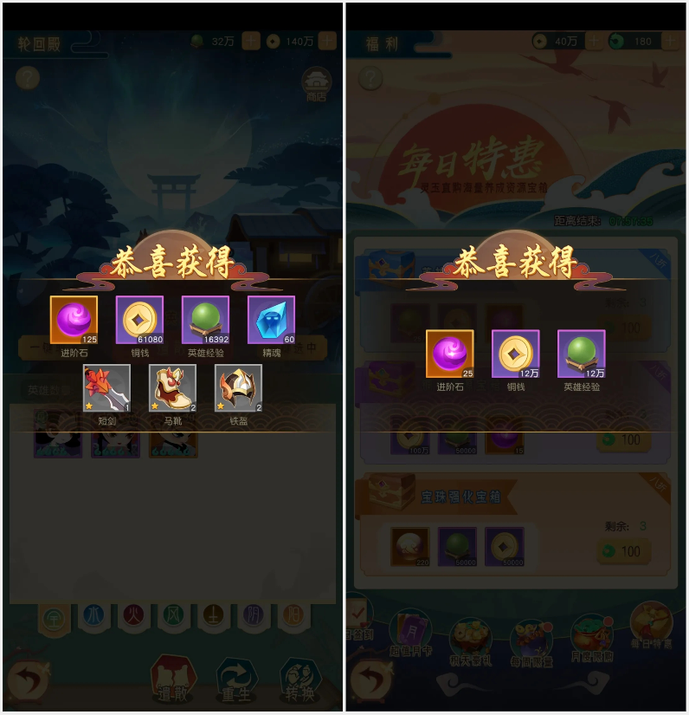
 |  |  |  |  |  |  |  | 图案飞到探险位置等

其他系统需求
 | 道具需求
 | 无

 | 功能开启需求
 | 玩家1级时即开启此功能

 | 红点需求
 | 无

 | 邮件需求
 | 无

 | 跑马灯需求
 | 无

 | 运营需求
 | 无

 | 服务器需求
 | 无

美术需求
 | UI需求
 |  | 见上方【界面展示】

 | 原画需求
 |  | 无

 | 特效需求
 |  | 无

 | 动画需求
 |  | 无

 | icon需求
 |  | 无

